IED Bogotá-Región
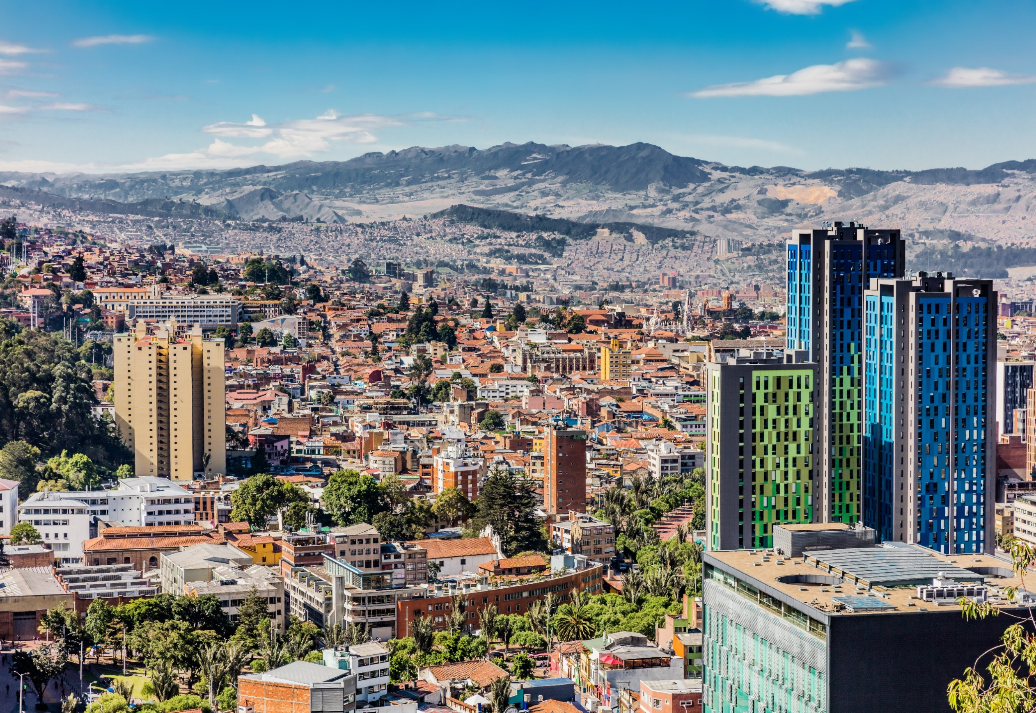

Inversión Extranjera Directa Bogotá - Región* Nueva y de Expansión
Periodo de análisis: 2024-2025 tercer trimestre**

Inversión Extranjera Directa Bogotá-Región* Nueva y de Expansión Periodo de análisis: 2021 - 2024** Analítica de datos Diciembre 2024

* Bogotá-Región está conformada por la ciudad de Bogotá y los municipios de Cundinamarca que registraron inversión.
**Las cifras presentadas para el año 2024 y 2025 son preliminares y están sujetas a actualización con base en la información registrada en las fuentes y
las validaciones pertinentes.
Nota: los montos de inversión y empleos nuevos creados son valores estimados que realizan las fuentes de información usadas para este informe.

2. Montos de IED
Inversión Extranjera Directa Nueva y de Expansión en Bogotá-Región - Información histórica de 2021 a 2025 (tercer trimestre)
Montos de IED 2021 - 2025 tercer trimestre
Analítica de Datos
Noviembre 2025

 | Entre 2021 y 2025 (tercer trimestre), Bogotá-Región alojó 535 proyectos de IED nueva y de expansión, valorados en USD 6.824 millones, y se estima que estos proyectos generaron más de 61.000 empleos.
Histórico de IED nueva y de expansión anual (2021-2025*)
 | 2.1 IED nueva y de expansión anual en Bogotá-Región (2021-2025 a tercer trimestre)

 | Año | Número de proyectos | Inversión de capital (USD millones) | Empleos directos creados

 | 2021 | 108 | 1,497 | 16,868
 | 2022 | 138 | 1,553 | 15,863
 | 2023 | 94 | 628 | 6,549
 | 2024 | 113 | 2,515 | 14,005
 | 2025* | 82 | 631 | 8,292
 | Total | 535 | 6,824 | 61,577
 | * datos a tercer trimestre

 | A tercer trimestre de 2025, se registraron 82 proyectos de inversión nueva y de expansión en Bogotá-Región, por una inversión estimada de USD 631 millones, y generando cerca de 8.292 empleos nuevos. La ciudad región vio un incremento en proyectos de inversión del 12,3% respecto al mismo periodo de 2024, además, presentó una variación de -6,2% y 22,5% en montos de inversión y empleos creados respectivamente. La caída en los montos de inversión generó una disminución en los montos promedio de inversión, pasando de USD 9,2 millones en 2024 a USD 7,7 millones.
Histórico de IED nueva y de expansión a tercer trimestre de cada año
 | 2.2 Comparación IED nueva y de expansión. Información acumulada a tercer trimestre (2021-2025)

 |  | Número de proyectos |  | Inversión de capital |  | Empleos directos creados
 | Año | Proyectos | Tasa de crecimiento anual | Capex USD millones | Tasa de crecimiento anual | Empleos | Tasa de crecimiento anual
 | 2021 | 68 |  | 1,175 |  | 14,924
 | 2022 | 109 | 60.3% | 1,231 | 4.8% | 13,701 | -8.2%
 | 2023 | 70 | -35.8% | 500 | -59.4% | 4,376 | -68.1%
 | 2024 | 73 | 4.3% | 673 | 34.6% | 6,771 | 54.7%
 | 2025 | 82 | 12.3% | 631 | -6.2% | 8,292 | 22.5%
 | Total | 402 |  | 4,210 |  | 48,064
 | Datos en millones de dólares con precios corrientes
 | *Datos preliminares
 | Fuente: Invest in Bogota con base en información de certificaciones de inversión de IIB, fDi Markets y Orbis Crossborder. Los montos de inversión y empleos nuevos creados son valores estimados que realizan las fuentes de información usadas para este informe.

 | Bogotá-Región concentró el 51,6% de los proyectos, siendo la tercera participación más alta para un el acumulado a tercer trimestre en los ultimos 5 años. Por su parte, el 37,0% de los montos estimados de inversión tuvieron como destino Bogotá - Región, y el 65,0% de los empleos estimados creados por proyectos de inversión extranjera directa nueva y de expansión. Esta participación muestra el papel que desempeña la ciudad-región como motor de la economía colombiana.

 | 2.3 Participación de la IED nueva y de expansión de Bogotá-Región en el total nacional (a tercer trimestre de cada año)

 |  | Proyectos |  | Inversión de capital |  | Empleos directos creados
 | Año | Bogotá-Región | Total nacional | Bogotá-Región | Total nacional | Bogotá-Región | Total nacional
 | 2021 | 68 | 144 | 1,175 | 3,768 | 14,924 | 32,558
 | 2022 | 109 | 174 | 1,231 | 2,128 | 13,701 | 23,808
 | 2023 | 70 | 124 | 500 | 2,108 | 4,376 | 10,738
 | 2024 | 73 | 167 | 673 | 2,987 | 6,771 | 19,532
 | 2025 | 82 | 159 | 631 | 1,706 | 8,292 | 12,762
 | Datos en millones de dólares a precios corrientes
 | *Datos preliminares
 | Fuente: Invest in Bogota con base en información de certificaciones de inversión de IIB, fDi Markets y Orbis Crossborder. Los montos de inversión y empleos nuevos creados son valores estimados que realizan las fuentes de información usadas para este informe.

Proyectos de IED nueva y de expansión por región (tercer trimestre)
Inversión de capital en IED nueva y de expansión por región (tercer trimestre)
Empleos directos creados por la IED nueva y de expansión por región (tercer trimestre)
 | 2021 | 47% | 53% | 31% | 69% | 46% | 54%
 | 2022 | 63% | 37% | 58% | 42% | 58% | 42%
 | 2023 | 56% | 44% | 24% | 76% | 41% | 59%
 | 2024 | 44% | 56% | 23% | 77% | 35% | 65%
 | 2025 | 52% | 48% | 37% | 63% | 65% | 35%

